Q1-2022
 | Vertrieb und Rechnungsstellung: |  |  | 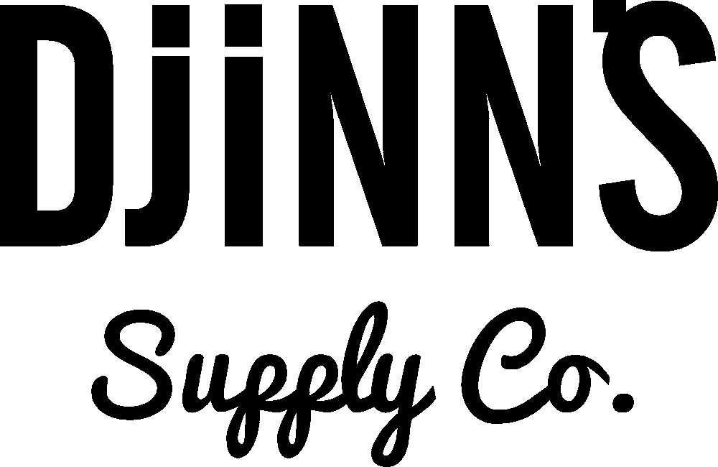 |  |  |  |  |  |  |  |  |  |  |  |  | DATE: | 2022-02-07 16:53:53
 | Hüsken Distribution |  |  |  |  |  |  |  |  |  |  |  |  |  |  |  | CUSTOMER NAME:
Sandstr.92 |  |  |  |  |  |  |  |  |  |  |  |  |  |  |  |  | ADDRESS:
45473 Mülheim a.d.Ruhr |  |  |  |  |  |  |  |  |  |  |  |  |  |  |  |  | ZIPCODE / CITY:
Tel.: +49(0)172-1771071 |  |  |  |  |  |  |  |  |  |  |  |  |  |  |  |  | TELEFONNR:
Fax: +49(0)208-3770272 |  |  |  |  |  |  |  |  |  |  |  |  |  |  |  |  | FAXNUMMER
Email: info@djinns-shop.eu |  |  |  |  |  |  |  |  |  |  |  |  |  |  |  |  | CUSTOMER NUMBER: | DJ-
www.djinns-shop.eu |  |  |  |  |  |  |  |  |  |  |  |  |  |  |  |  | ORDER NUMBER: | Aug-

Remarks: |  |  |  | Sizes -> | a |  |  |  | 7 | 7.125 | 7.25 | 7.375 | 7.5 | 7.625
 |  |  |  | Sizes -> | b |  |  |  | Youth |  | S/M |  | L/XL
 |  |  |  | Sizes -> | c |  |  |  | S | M | L | XL | XXL
 | Artikelname | Farbe | LT: | Sizes -> | d | 36 | 37 | 38 | 39 | 40 | 41 | 42 | 43 | 44 | 45 | 46 | 47 | Stück | EK | Summe | VK
Images | Article-Name | Colour | Delivery | EAN-Code |  |  |  |  |  |  |  |  |  |  |  |  |  | PC´s | Price | Amount | Price
 |  |  |  |  |  |  |  |  |  |  | DJINNS Q1-2022 Kollektion |  |  |  |  |  |  | x
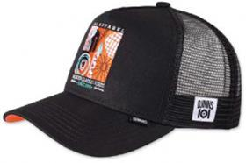 | HFT Cap IOI Modern Classics | black | Feb/Mrz |  | osfm |  |  |  |  |  |  |  |  |  |  |  |  |  | 13.49 | 0.00 | 29.99
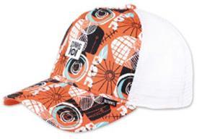 | HFT Cap IOI Modern Classics | multi | Feb/Mrz |  | osfm |  |  |  |  |  |  |  |  |  |  |  |  |  | 13.49 | 0.00 | 29.99
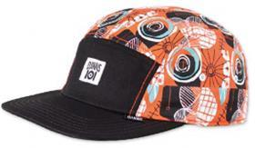 | 5P FC IOI Modern Classics | black/multi | Feb/Mrz |  | osfm |  |  |  |  |  |  |  |  |  |  |  |  |  | 13.49 | 0.00 | 29.99
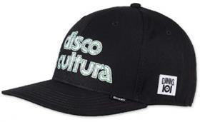 | 6P TrueFit IOI Disco | black | Feb/Mrz |  | osfm |  |  |  |  |  |  |  |  |  |  |  |  |  | 13.49 | 0.00 | 29.99
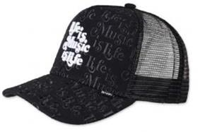 | HFT Cap IOI Music is Life | black | Feb/Mrz |  | osfm |  |  |  |  |  |  |  |  |  |  |  |  |  | 13.49 | 0.00 | 29.99
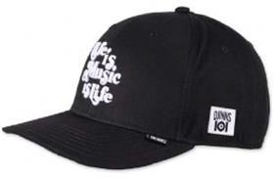 | 6P TrueFit IOI Music is Life | black | Feb/Mrz |  | osfm |  |  |  |  |  |  |  |  |  |  |  |  |  | 13.49 | 0.00 | 29.99
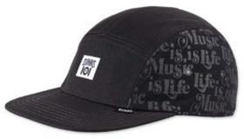 | 5P FC IOI Music is Life | black | Feb/Mrz |  | osfm |  |  |  |  |  |  |  |  |  |  |  |  |  | 13.49 | 0.00 | 29.99
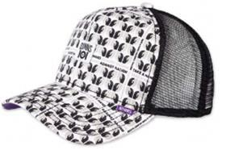 | HFT Cap IOI Take a Hand | black | Feb/Mrz |  | osfm |  |  |  |  |  |  |  |  |  |  |  |  |  | 13.49 | 0.00 | 29.99
 | 5P FC IOI Take a Hand | black | Feb/Mrz |  | osfm |  |  |  |  |  |  |  |  |  |  |  |  |  | 13.49 | 0.00 | 29.99
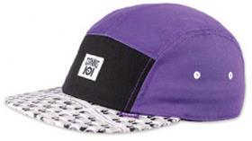 | 5P FC IOI Take a Hand | purple | Feb/Mrz |  | osfm |  |  |  |  |  |  |  |  |  |  |  |  |  | 13.49 | 0.00 | 29.99
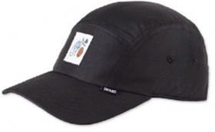 | 5P CV Flo 2022 | black | Feb/Mrz |  | osfm |  |  |  |  |  |  |  |  |  |  |  |  |  | 10.99 | 0.00 | 24.99
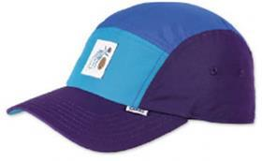 | 5P CV Flo 2022 | all blue | Feb/Mrz |  | osfm |  |  |  |  |  |  |  |  |  |  |  |  |  | 10.99 | 0.00 | 24.99
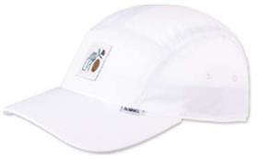 | 5P CV Flo 2022 | white | Feb/Mrz |  | osfm |  |  |  |  |  |  |  |  |  |  |  |  |  | 10.99 | 0.00 | 24.99
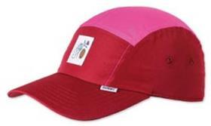 | 5P CV Flo 2022 | all red | Feb/Mrz |  | osfm |  |  |  |  |  |  |  |  |  |  |  |  |  | 10.99 | 0.00 | 24.99
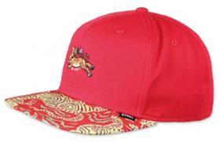 | 6P SB Asian Tiger 2.0 | black | Feb/Mrz |  | osfm |  |  |  |  |  |  |  |  |  |  |  |  |  | 10.99 | 0.00 | 24.99
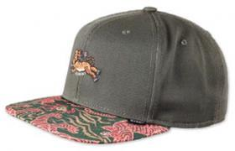 | 6P SB Asian Tiger 2.0 | red | Feb/Mrz |  | osfm |  |  |  |  |  |  |  |  |  |  |  |  |  | 10.99 | 0.00 | 24.99
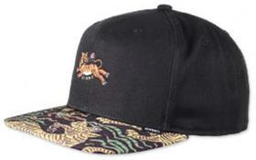 | 6P SB Asian Tiger 2.0 | forest | Feb/Mrz |  | osfm |  |  |  |  |  |  |  |  |  |  |  |  |  | 10.99 | 0.00 | 24.99
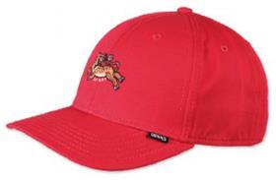 | 6P TrueFit Asian Tiger 2.0 | black | Feb/Mrz |  | osfm |  |  |  |  |  |  |  |  |  |  |  |  |  | 10.99 | 0.00 | 24.99
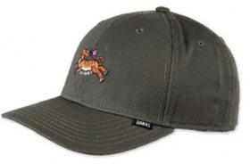 | 6P TrueFit Asian Tiger 2.0 | red | Feb/Mrz |  | osfm |  |  |  |  |  |  |  |  |  |  |  |  |  | 10.99 | 0.00 | 24.99
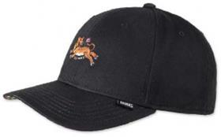 | 6P TrueFit Asian Tiger 2.0 | forest | Feb/Mrz |  | osfm |  |  |  |  |  |  |  |  |  |  |  |  |  | 10.99 | 0.00 | 24.99
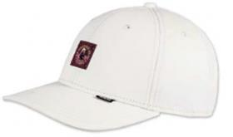 | 6P TrueFit DNC Girl | light khaki | Feb/Mrz |  | osfm |  |  |  |  |  |  |  |  |  |  |  |  |  | 10.99 | 0.00 | 24.99
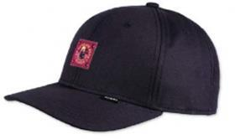 | 6P TrueFit DNC Girl | dark navy | Feb/Mrz |  | osfm |  |  |  |  |  |  |  |  |  |  |  |  |  | 10.99 | 0.00 | 24.99
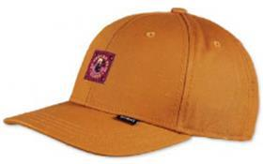 | 6P TrueFit DNC Girl | tibet orange | Feb/Mrz |  | osfm |  |  |  |  |  |  |  |  |  |  |  |  |  | 10.99 | 0.00 | 24.99
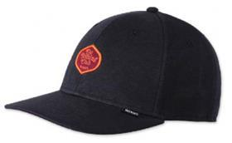 | 6P TrueFit DNC Jersey 2.0 | black | Feb/Mrz |  | osfm |  |  |  |  |  |  |  |  |  |  |  |  |  | 10.99 | 0.00 | 24.99
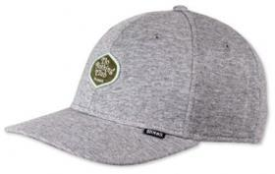 | 6P TrueFit DNC Jersey 2.0 | heather grey | Feb/Mrz |  | osfm |  |  |  |  |  |  |  |  |  |  |  |  |  | 10.99 | 0.00 | 24.99
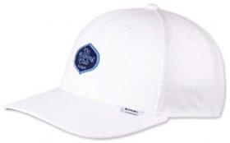 | 6P TrueFit DNC Jersey 2.0 | white | Feb/Mrz |  | osfm |  |  |  |  |  |  |  |  |  |  |  |  |  | 10.99 | 0.00 | 24.99
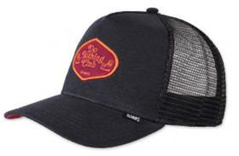 | HFT Cap DNC Jersey 2.0 | black | Feb/Mrz |  | osfm |  |  |  |  |  |  |  |  |  |  |  |  |  | 10.99 | 0.00 | 24.99
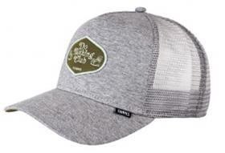 | HFT Cap DNC Jersey 2.0 | heather grey | Feb/Mrz |  | osfm |  |  |  |  |  |  |  |  |  |  |  |  |  | 10.99 | 0.00 | 24.99
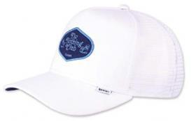 | HFT Cap DNC Jersey 2.0 | white | Feb/Mrz |  | osfm |  |  |  |  |  |  |  |  |  |  |  |  |  | 10.99 | 0.00 | 24.99
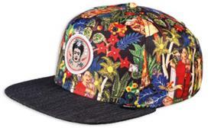 | 6P SB Frida Linen | black | Feb/Mrz |  | osfm |  |  |  |  |  |  |  |  |  |  |  |  |  | 10.99 | 0.00 | 24.99
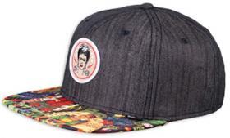 | 6P SB Frida Linen Rev. | black | Feb/Mrz |  | osfm |  |  |  |  |  |  |  |  |  |  |  |  |  | 10.99 | 0.00 | 24.99
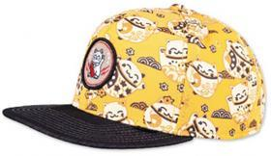 | 6P SB Lucky Cat Linen | black | Feb/Mrz |  | osfm |  |  |  |  |  |  |  |  |  |  |  |  |  | 10.99 | 0.00 | 24.99
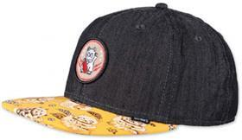 | 6P SB Lucky Cat Linen Rev. | black | Feb/Mrz |  | osfm |  |  |  |  |  |  |  |  |  |  |  |  |  | 10.99 | 0.00 | 24.99
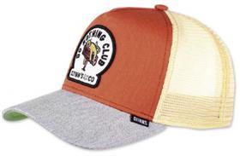 | HFT Cap DNC New 1.1 | orange/heather grey | Feb/Mrz |  | osfm |  |  |  |  |  |  |  |  |  |  |  |  |  | 10.99 | 0.00 | 24.99
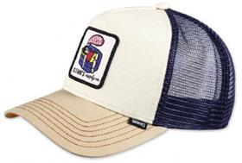 | HFT Cap DNC New 1.2 | cream/khaki | Feb/Mrz |  | osfm |  |  |  |  |  |  |  |  |  |  |  |  |  | 10.99 | 0.00 | 24.99
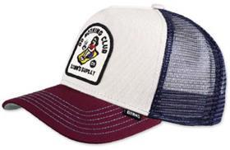 | HFT Cap DNC New 1.3 | offwhite/wine | Feb/Mrz |  | osfm |  |  |  |  |  |  |  |  |  |  |  |  |  | 10.99 | 0.00 | 24.99
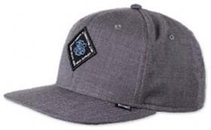 | 6P SB Ox-Diamond | black | Feb/Mrz |  | osfm |  |  |  |  |  |  |  |  |  |  |  |  |  | 10.99 | 0.00 | 24.99
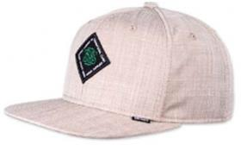 | 6P SB Ox-Diamond | beige | Feb/Mrz |  | osfm |  |  |  |  |  |  |  |  |  |  |  |  |  | 10.99 | 0.00 | 24.99
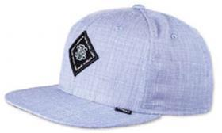 | 6P SB Ox-Diamond | blue | Feb/Mrz |  | osfm |  |  |  |  |  |  |  |  |  |  |  |  |  | 10.99 | 0.00 | 24.99
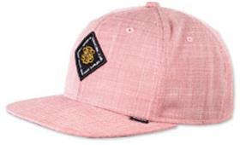 | 6P SB Ox-Diamond | red | Feb/Mrz |  | osfm |  |  |  |  |  |  |  |  |  |  |  |  |  | 10.99 | 0.00 | 24.99
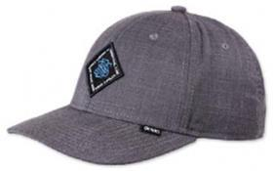 | 6P TrueFit Ox-Diamond | black | Feb/Mrz |  | osfm |  |  |  |  |  |  |  |  |  |  |  |  |  | 10.99 | 0.00 | 24.99
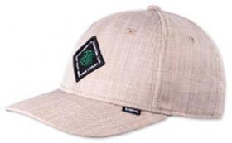 | 6P TrueFit Ox-Diamond | beige | Feb/Mrz |  | osfm |  |  |  |  |  |  |  |  |  |  |  |  |  | 10.99 | 0.00 | 24.99
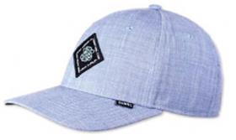 | 6P TrueFit Ox-Diamond | blue | Feb/Mrz |  | osfm |  |  |  |  |  |  |  |  |  |  |  |  |  | 10.99 | 0.00 | 24.99
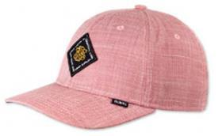 | 6P TrueFit Ox-Diamond | red | Feb/Mrz |  | osfm |  |  |  |  |  |  |  |  |  |  |  |  |  | 10.99 | 0.00 | 24.99
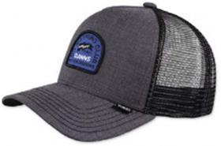 | HFT Cap DNC Ox-Diamond | black | Feb/Mrz |  | osfm |  |  |  |  |  |  |  |  |  |  |  |  |  | 10.99 | 0.00 | 24.99
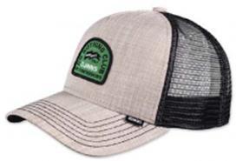 | HFT Cap DNC Ox-Diamond | beige | Feb/Mrz |  | osfm |  |  |  |  |  |  |  |  |  |  |  |  |  | 10.99 | 0.00 | 24.99
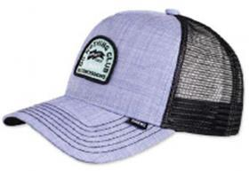 | HFT Cap DNC Ox-Diamond | blue | Feb/Mrz |  | osfm |  |  |  |  |  |  |  |  |  |  |  |  |  | 10.99 | 0.00 | 24.99
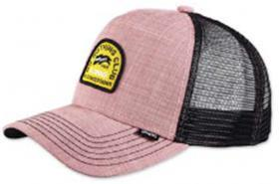 | HFT Cap DNC Ox-Diamond | red | Feb/Mrz |  | osfm |  |  |  |  |  |  |  |  |  |  |  |  |  | 10.99 | 0.00 | 24.99
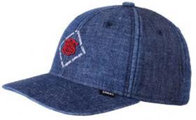 | 6P TrueFit 2.0 New Diamond | dark denim | Feb/Mrz |  | osfm |  |  |  |  |  |  |  |  |  |  |  |  |  | 10.99 | 0.00 | 24.99
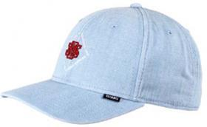 | 6P TrueFit 2.0 New Diamond | light denim | Feb/Mrz |  | osfm |  |  |  |  |  |  |  |  |  |  |  |  |  | 10.99 | 0.00 | 24.99
 | Bucket Hat New Diamond | dark denim | Feb/Mrz |  | b |  |  |  |  |  |  |  |  |  |  |  |  | 0 | 13.49 | 0.00 | 29.99
 | Bucket Hat New Diamond | light denim | Feb/Mrz |  | b |  |  |  |  |  |  |  |  |  |  |  |  | 0 | 13.49 | 0.00 | 29.99
 | 6P TrueFit 2.0 New Diamond | khaki | Feb/Mrz |  | osfm |  |  |  |  |  |  |  |  |  |  |  |  |  | 10.99 | 0.00 | 24.99
 | 6P TrueFit 2.0 New Diamond | black | Feb/Mrz |  | osfm |  |  |  |  |  |  |  |  |  |  |  |  |  | 10.99 | 0.00 | 24.99
 | 6P TrueFit 2.0 New Diamond | indigo | Feb/Mrz |  | osfm |  |  |  |  |  |  |  |  |  |  |  |  |  | 10.99 | 0.00 | 24.99
 | Bucket Hat New Diamond | khaki | Feb/Mrz |  | b |  |  |  |  |  |  |  |  |  |  |  |  | 0 | 13.49 | 0.00 | 29.99
 | Bucket Hat New Diamond | black | Feb/Mrz |  | b |  |  |  |  |  |  |  |  |  |  |  |  | 0 | 13.49 | 0.00 | 29.99
 | Bucket Hat New Diamond | indigo | Feb/Mrz |  | b |  |  |  |  |  |  |  |  |  |  |  |  | 0 | 10.99 | 0.00 | 24.99
 | 6P TrueFit Linen | blue | Feb/Mrz |  | osfm |  |  |  |  |  |  |  |  |  |  |  |  |  | 10.99 | 0.00 | 24.99
 | 6P TrueFit Linen | navy | Feb/Mrz |  | osfm |  |  |  |  |  |  |  |  |  |  |  |  |  | 10.99 | 0.00 | 24.99
 | 6P TrueFit Linen | white | Feb/Mrz |  | osfm |  |  |  |  |  |  |  |  |  |  |  |  |  | 10.99 | 0.00 | 24.99
 | 6P TrueFit Linen | black | Feb/Mrz |  | osfm |  |  |  |  |  |  |  |  |  |  |  |  |  | 10.99 | 0.00 | 24.99
 | 6P TrueFit 3 Tone Linen | blue | Feb/Mrz |  | osfm |  |  |  |  |  |  |  |  |  |  |  |  |  | 10.99 | 0.00 | 24.99
 | 6P TrueFit 3 Tone Linen | navy | Feb/Mrz |  | osfm |  |  |  |  |  |  |  |  |  |  |  |  |  | 10.99 | 0.00 | 24.99
 | 6P TrueFit 3 Tone Linen | white | Feb/Mrz |  | osfm |  |  |  |  |  |  |  |  |  |  |  |  |  | 10.99 | 0.00 | 24.99
 | 6P TrueFit 3 Tone Linen | black | Feb/Mrz |  | osfm |  |  |  |  |  |  |  |  |  |  |  |  |  | 10.99 | 0.00 | 24.99
 | 6P TrueFit Cord Mountains | wine | Feb/Mrz |  | osfm |  |  |  |  |  |  |  |  |  |  |  |  |  | 10.99 | 0.00 | 24.99
 | 6P TrueFit Cord Mountains | black | Feb/Mrz |  | osfm |  |  |  |  |  |  |  |  |  |  |  |  |  | 10.99 | 0.00 | 24.99
 | 6P TrueFit Cord Mountains | beige | Feb/Mrz |  | osfm |  |  |  |  |  |  |  |  |  |  |  |  |  | 10.99 | 0.00 | 24.99
 | 6P TrueFit Cord Mountains | green | Feb/Mrz |  | osfm |  |  |  |  |  |  |  |  |  |  |  |  |  | 10.99 | 0.00 | 24.99
 | 6P TrueFit Cord Mountains | navy | Feb/Mrz |  | osfm |  |  |  |  |  |  |  |  |  |  |  |  |  | 10.99 | 0.00 | 24.99
 | 5P FC Fab Mix | multi/rose | Feb/Mrz |  | osfm |  |  |  |  |  |  |  |  |  |  |  |  |  | 10.99 | 0.00 | 24.99
 | 5P FC Fab Mix | multi/khaki 2.0 | Feb/Mrz |  | osfm |  |  |  |  |  |  |  |  |  |  |  |  |  | 10.99 | 0.00 | 24.99
 | 5P FC Fab Mix | black | Feb/Mrz |  | osfm |  |  |  |  |  |  |  |  |  |  |  |  |  | 10.99 | 0.00 | 24.99
 | 5P FC Fab Mix | multi/orange | Feb/Mrz |  | osfm |  |  |  |  |  |  |  |  |  |  |  |  |  | 10.99 | 0.00 | 24.99
 | 5P FC Fab Mix | multi/wine | Feb/Mrz |  | osfm |  |  |  |  |  |  |  |  |  |  |  |  |  | 10.99 | 0.00 | 24.99
 | 5P FC Fab Mix | white | Feb/Mrz |  | osfm |  |  |  |  |  |  |  |  |  |  |  |  |  | 10.99 | 0.00 | 24.99
 | 6P SB BatiquePeak 2.0 | stone | Feb/Mrz |  | osfm |  |  |  |  |  |  |  |  |  |  |  |  |  | 10.99 | 0.00 | 24.99
 | 6P SB BatiquePeak 2.0 | navy | Feb/Mrz |  | osfm |  |  |  |  |  |  |  |  |  |  |  |  |  | 10.99 | 0.00 | 24.99
 | 6P SB BatiquePeak 2.0 | black | Feb/Mrz |  | osfm |  |  |  |  |  |  |  |  |  |  |  |  |  | 10.99 | 0.00 | 24.99
 | 5P SB Rubber Aloha Rev. | black | Feb/Mrz |  | osfm |  |  |  |  |  |  |  |  |  |  |  |  |  | 10.99 | 0.00 | 24.99
 | 5P SB Rubber Aloha Rev. | khaki | Feb/Mrz |  | osfm |  |  |  |  |  |  |  |  |  |  |  |  |  | 10.99 | 0.00 | 24.99
 | 5P SB Rubber Aloha | black | Feb/Mrz |  | osfm |  |  |  |  |  |  |  |  |  |  |  |  |  | 10.99 | 0.00 | 24.99
 | 5P SB Rubber Aloha | khaki | Feb/Mrz |  | osfm |  |  |  |  |  |  |  |  |  |  |  |  |  | 10.99 | 0.00 | 24.99
 | 6P SB Inka Delta Rev. | beige | Feb/Mrz |  | osfm |  |  |  |  |  |  |  |  |  |  |  |  |  | 10.99 | 0.00 | 24.99
 | 6P SB Inka Delta Rev. | red | Feb/Mrz |  | osfm |  |  |  |  |  |  |  |  |  |  |  |  |  | 10.99 | 0.00 | 24.99
 | 6P SB Inka Delta Rev. | black | Feb/Mrz |  | osfm |  |  |  |  |  |  |  |  |  |  |  |  |  | 10.99 | 0.00 | 24.99
 | 6P SB Inka Delta Rev. | grey | Feb/Mrz |  | osfm |  |  |  |  |  |  |  |  |  |  |  |  |  | 10.99 | 0.00 | 24.99
 | 6P SB Inka Delta | black | Feb/Mrz |  | osfm |  |  |  |  |  |  |  |  |  |  |  |  |  | 10.99 | 0.00 | 24.99
 | 6P SB Inka Delta | grey | Feb/Mrz |  | osfm |  |  |  |  |  |  |  |  |  |  |  |  |  | 10.99 | 0.00 | 24.99
 | 5P SB Rubber Washed Aztek | white | Feb/Mrz |  | osfm |  |  |  |  |  |  |  |  |  |  |  |  |  | 10.99 | 0.00 | 24.99
 | 5P SB Rubber Washed Aztek | navy | Feb/Mrz |  | osfm |  |  |  |  |  |  |  |  |  |  |  |  |  | 10.99 | 0.00 | 24.99
 | 5P SB Rubber Washed Aztek | black | Feb/Mrz |  | osfm |  |  |  |  |  |  |  |  |  |  |  |  |  | 10.99 | 0.00 | 24.99
 | HFT Food Beer & Coffee | grey/heather grey | Feb/Mrz |  | osfm |  |  |  |  |  |  |  |  |  |  |  |  |  | 10.99 | 0.00 | 24.99
 | HFT Food Zombie | brown/red | Feb/Mrz |  | osfm |  |  |  |  |  |  |  |  |  |  |  |  |  | 10.99 | 0.00 | 24.99
 | HFT Food Seed | royal/khaki | Feb/Mrz |  | osfm |  |  |  |  |  |  |  |  |  |  |  |  |  | 10.99 | 0.00 | 24.99
 | HFT Food Gelato | brown/rose | Feb/Mrz |  | osfm |  |  |  |  |  |  |  |  |  |  |  |  |  | 10.99 | 0.00 | 24.99
 | HFT Food Tomato Soup | grey | Feb/Mrz |  | osfm |  |  |  |  |  |  |  |  |  |  |  |  |  | 10.99 | 0.00 | 24.99
 | HFT Food Avocados | navy | Feb/Mrz |  | osfm |  |  |  |  |  |  |  |  |  |  |  |  |  | 10.99 | 0.00 | 24.99
 | HFT Food Coffee | black/turquoise | Feb/Mrz |  | osfm |  |  |  |  |  |  |  |  |  |  |  |  |  | 10.99 | 0.00 | 24.99
 | HFT Food Croissant | black | Feb/Mrz |  | osfm |  |  |  |  |  |  |  |  |  |  |  |  |  | 10.99 | 0.00 | 24.99
 | HFT Food Bacon | khaki | Feb/Mrz |  | osfm |  |  |  |  |  |  |  |  |  |  |  |  |  | 10.99 | 0.00 | 24.99
 |  |  |  |  |  |  |  |  |  | CARRYOVERS |  |  |  |  |  |  |  | .
 | HFT Cap Glencheck | brown | Feb/Mrz |  | osfm |  |  |  |  |  |  |  |  |  |  |  |  |  | 8.99 | 0.00 | 19.99
 | HFT Cap Glencheck | grey | Feb/Mrz |  | osfm |  |  |  |  |  |  |  |  |  |  |  |  |  | 8.99 | 0.00 | 19.99
 | HFT Cap Glencheck | navy | Feb/Mrz |  | osfm |  |  |  |  |  |  |  |  |  |  |  |  |  | 8.99 | 0.00 | 19.99
 | 6P SB Glencheck | brown | Feb/Mrz |  | osfm |  |  |  |  |  |  |  |  |  |  |  |  |  | 10.99 | 0.00 | 24.99
 | 6P SB Glencheck | grey | Feb/Mrz |  | osfm |  |  |  |  |  |  |  |  |  |  |  |  |  | 10.99 | 0.00 | 24.99
 | 6P SB Glencheck | navy | Feb/Mrz |  | osfm |  |  |  |  |  |  |  |  |  |  |  |  |  | 10.99 | 0.00 | 24.99
 | Bucket Hat Lucky Cat Linen | black | Feb/Mrz |  | b |  |  |  |  |  |  |  |  |  |  |  |  | 0 | 10.99 | 0.00 | 24.99
 | HFT Cap Nothing Club | black | Feb/Mrz |  | osfm |  |  |  |  |  |  |  |  |  |  |  |  |  | 10.99 | 0.00 | 24.99
 | HFT Cap Nothing Club | slate | Feb/Mrz |  | osfm |  |  |  |  |  |  |  |  |  |  |  |  |  | 10.99 | 0.00 | 24.99
 | HFT Cap Nothing Club | sand | Feb/Mrz |  | osfm |  |  |  |  |  |  |  |  |  |  |  |  |  | 10.99 | 0.00 | 24.99
 | HFT Cap Nothing Club | wine | Feb/Mrz |  | osfm |  |  |  |  |  |  |  |  |  |  |  |  |  | 10.99 | 0.00 | 24.99
 | HFT Cap Nothing Club #2 HeatDye | dark brown | Feb/Mrz |  | osfm |  |  |  |  |  |  |  |  |  |  |  |  |  | 10.99 | 0.00 | 24.99
 | HFT Cap Nothing Club #2 HeatDye | olive | Feb/Mrz |  | osfm |  |  |  |  |  |  |  |  |  |  |  |  |  | 10.99 | 0.00 | 24.99
 | HFT Cap Nothing Club #2 HeatDye | navy | Feb/Mrz |  | osfm |  |  |  |  |  |  |  |  |  |  |  |  |  | 10.99 | 0.00 | 24.99
 | 6P SB Monochrome | black | Feb/Mrz |  | osfm |  |  |  |  |  |  |  |  |  |  |  |  |  | 10.99 | 0.00 | 24.99
 | HFT Hippy Canvas | sand | Feb/Mrz |  | osfm |  |  |  |  |  |  |  |  |  |  |  |  |  | 10.99 | 0.00 | 24.99
 | HFT Hippy Canvas | black | Feb/Mrz |  | osfm |  |  |  |  |  |  |  |  |  |  |  |  |  | 10.99 | 0.00 | 24.99
 | HFT Hippy Canvas | mudd | Feb/Mrz |  | osfm |  |  |  |  |  |  |  |  |  |  |  |  |  | 10.99 | 0.00 | 24.99
 | HFT Cap M-Ribstop | black | Feb/Mrz |  | osfm |  |  |  |  |  |  |  |  |  |  |  |  |  | 8.99 | 0.00 | 21.99
 | HFT Cap M-Ribstop | olive | Feb/Mrz |  | osfm |  |  |  |  |  |  |  |  |  |  |  |  |  | 8.99 | 0.00 | 21.99
 | HFT Cap Cut & Sew | charcoal | Feb/Mrz |  | osfm |  |  |  |  |  |  |  |  |  |  |  |  |  | 7.99 | 0.00 | 19.99
 | HFT Cap Cut & Sew | heather grey | Feb/Mrz |  | osfm |  |  |  |  |  |  |  |  |  |  |  |  |  | 7.99 | 0.00 | 19.99
 | HFT Cap Linen 2014 | black | Feb/Mrz |  | osfm |  |  |  |  |  |  |  |  |  |  |  |  |  | 7.99 | 0.00 | 19.99
 | HFT Cap Linen 2014 | grey | Feb/Mrz |  | osfm |  |  |  |  |  |  |  |  |  |  |  |  |  | 7.99 | 0.00 | 19.99
 | HFT Cap Linen 2014 | navy | Feb/Mrz |  | osfm |  |  |  |  |  |  |  |  |  |  |  |  |  | 7.99 | 0.00 | 19.99
 | HFT Cap Suelin | black | Feb/Mrz |  | osfm |  |  |  |  |  |  |  |  |  |  |  |  |  | 8.99 | 0.00 | 21.99
 | HFT Cap Suelin | sand | Feb/Mrz |  | osfm |  |  |  |  |  |  |  |  |  |  |  |  |  | 8.99 | 0.00 | 21.99
 | HFT Cap Suelin | grey | Feb/Mrz |  | osfm |  |  |  |  |  |  |  |  |  |  |  |  |  | 8.99 | 0.00 | 21.99
 | 6P SB Linen 2015 | black | Feb/Mrz |  | osfm |  |  |  |  |  |  |  |  |  |  |  |  |  | 10.99 | 0.00 | 24.99
 | 6P SB Linen 2015 | grey | Feb/Mrz |  | osfm |  |  |  |  |  |  |  |  |  |  |  |  |  | 10.99 | 0.00 | 24.99
 | 6P SB Linen 2015 | navy | Feb/Mrz |  | osfm |  |  |  |  |  |  |  |  |  |  |  |  |  | 10.99 | 0.00 | 24.99
 | 5P SB Rubber Aztek | black | Feb/Mrz |  | osfm |  |  |  |  |  |  |  |  |  |  |  |  |  | 10.99 | 0.00 | 24.99
 | 5P SB Rubber Aztek | wine | Feb/Mrz |  | osfm |  |  |  |  |  |  |  |  |  |  |  |  |  | 10.99 | 0.00 | 24.99
 | 5P SB Rubber Aztek | navy | Feb/Mrz |  | osfm |  |  |  |  |  |  |  |  |  |  |  |  |  | 10.99 | 0.00 | 24.99
 | 5P SB Rubber Aztek | white | Feb/Mrz |  | osfm |  |  |  |  |  |  |  |  |  |  |  |  |  | 10.99 | 0.00 | 24.99
 | 6P SB Honey Knit | black | Feb/Mrz |  | osfm |  |  |  |  |  |  |  |  |  |  |  |  |  | 10.99 | 0.00 | 24.99
 | 6P SB Honey Knit | navy | Feb/Mrz |  | osfm |  |  |  |  |  |  |  |  |  |  |  |  |  | 10.99 | 0.00 | 24.99
 | 6P SB Aztek | black | Feb/Mrz |  | osfm |  |  |  |  |  |  |  |  |  |  |  |  |  | 10.99 | 0.00 | 24.99
 | 6P SB Peacock Linen | multi | Feb/Mrz |  | osfm |  |  |  |  |  |  |  |  |  |  |  |  |  | 12.99 | 0.00 | 29.99
 | 6P SB Aztek Crown | black | Feb/Mrz |  | osfm |  |  |  |  |  |  |  |  |  |  |  |  |  | 12.99 | 0.00 | 29.99
 | 6P SB Aztek Crown | dark red | Feb/Mrz |  | osfm |  |  |  |  |  |  |  |  |  |  |  |  |  | 12.99 | 0.00 | 29.99
 | 6P SB Koi Linen | black | Feb/Mrz |  | osfm |  |  |  |  |  |  |  |  |  |  |  |  |  | 10.99 | 0.00 | 24.99
 | 6P SB Koi Linen Rev. | black | Feb/Mrz |  | osfm |  |  |  |  |  |  |  |  |  |  |  |  |  | 10.99 | 0.00 | 24.99
 | 6P SB Peacock Linen | black | Feb/Mrz |  | osfm |  |  |  |  |  |  |  |  |  |  |  |  |  | 12.99 | 0.00 | 29.99
 | 6P SB Peacock Linen Rev. | black | Feb/Mrz |  | osfm |  |  |  |  |  |  |  |  |  |  |  |  |  | 12.99 | 0.00 | 29.99
 | 6P SB CP Asian Tiger | black | Feb/Mrz |  | osfm |  |  |  |  |  |  |  |  |  |  |  |  |  | 10.99 | 0.00 | 24.99
 | 6P SB CP Asian Tiger | navy | Feb/Mrz |  | osfm |  |  |  |  |  |  |  |  |  |  |  |  |  | 10.99 | 0.00 | 24.99

 |  |  |  |  |  |  |  |  |  |  |  |  | Total Caps |  |  |  |  | 0 |  | 0.00
 |  |  |  |  |  |  |  |  |  |  |  |  | Total Textile |  |  |  |  | 0 |  | 0.00
 |  |  |  |  |  |  |  |  |  |  |  |  | Total Bucket Hats |  |  |  |  | 0 |  | 0.00
 |  |  |  |  |  |  |  |  |  |  |  |  | GRAND TOTAL |  |  |  |  | 0 |  | 0.00

 | Bankverbindung: Volksbank Rhein-Ruhr eG Mühlheim a.d.Ruhr BLZ: 350 603 86 KtoNr.: 8141100108 Bitte Kundennummer mit angeben! |  |  |  |  |  |  |  |  |  |  |  |  |  |  |  |  | .
 |  |  |  |  |  |  |  |  |  |  |  |  |  |  |  |  |  | .
 | 1. Lieferung erfolgt nach unseren Geschäftsbedingungen |  |  |  |  |  |  |  |  |  |  |  |  |  |  |  |  | .
 | 2. Es gilt der verlängerte und erweiterte Eigentumsvorbehalt gemäß Paragraph §456 BGB bis zur völligen Bezahlung der Ware |  |  |  |  |  |  |  |  |  |  |  |  |  |  |  |  | .
 | 3. Der Käufer verpflichtet sich, die gesamte Ware in dem oben genannten Ladengeschäft zu verkaufen |  |  |  |  |  |  |  |  |  |  |  |  |  |  |  |  | .
 | 4. Der Käufer verpflichtet sich, die Ware nach Eingang zu untersuchen und evtl. Mängel dem Verkäufer innerhalb von 8 Tagen mitzuteilen. |  |  |  |  |  |  |  |  |  |  |  |  |  |  |  |  | .
 | 5. Retouren an uns, bitten wir mit Inhaltsangabe anzumelden, nicht avisierte Sendungen werden nicht angenommen |  |  |  |  |  |  |  |  |  |  |  |  |  |  |  |  | .
 | 6. Die Sendung der Ware durch den Verkäufer geschieht auf Gefahr des Käufers und wenn nicht anders vereinbart auch auf dessen Kosten. |  |  |  |  |  |  |  |  |  |  |  |  |  |  |  |  | .
 | 7. Verkäufe bzw. Waren aus Lieferungen durch unsere Vertreter nur gegen Sofortbezahlung im Auftrag und Rechnung der Firma Djinns (Hüsken Distribution ) |  |  |  |  |  |  |  |  |  |  |  |  |  |  |  |  | .
 | 8. Die Vereinbarung einer Lieferzeit macht aus diesem Kaufvertrag kein Fixhandelsgeschäft. Nach dem Ablauf der Lieferfrist wird ohne Erklärung eine |  |  |  |  |  |  |  |  |  |  |  |  |  |  |  |  | .
 | Nachlieferfrist von 21 Tagen in Lauf gesetzt. Schadensansprüche wegen Ausfall oder verspäteter Lieferung sind in jedem Falle ausgeschlossen |  |  |  |  |  |  |  |  |  |  |  |  |  |  |  |  | .
 | 9. Dieser Kaufvertrag gilt gleichzeit als Auftragsbestätigung. Im Falle einer Stornierung nach einer Frist von 7 Tagen nach Auftragsvergabe |  |  |  |  |  |  |  |  |  |  |  |  |  |  |  |  | .
 | oder einer Abnahmeverweigerung berechnen wir eine Vertragsstafe in Höhe von 30% des Warennettowertes. |  |  |  |  |  |  |  |  |  |  |  |  |  |  |  |  | .
 | 10.Die Nichtigkeit einer Klausel dieses Vertrages zieht nicht die Nichtigkeit der übrigen nach sich. |  |  |  |  |  |  |  |  |  |  |  |  |  |  |  |  | .
 | 11. Ausschließlicher Gerichtsstand ist Mülheim a.d.Ruhr. |  |  |  |  |  |  |  |  |  |  |  |  |  |  |  |  | .

